カテゴリ情報一覧画面
画面ID |  |  |  | 画面名 |  |  |  |  | 概要（業務目的）
categoryList |  |  |  | カテゴリ情報一覧画面 |  |  |  |  | カテゴリ情報一覧画面を表示、カテゴリ名で検索ができる。

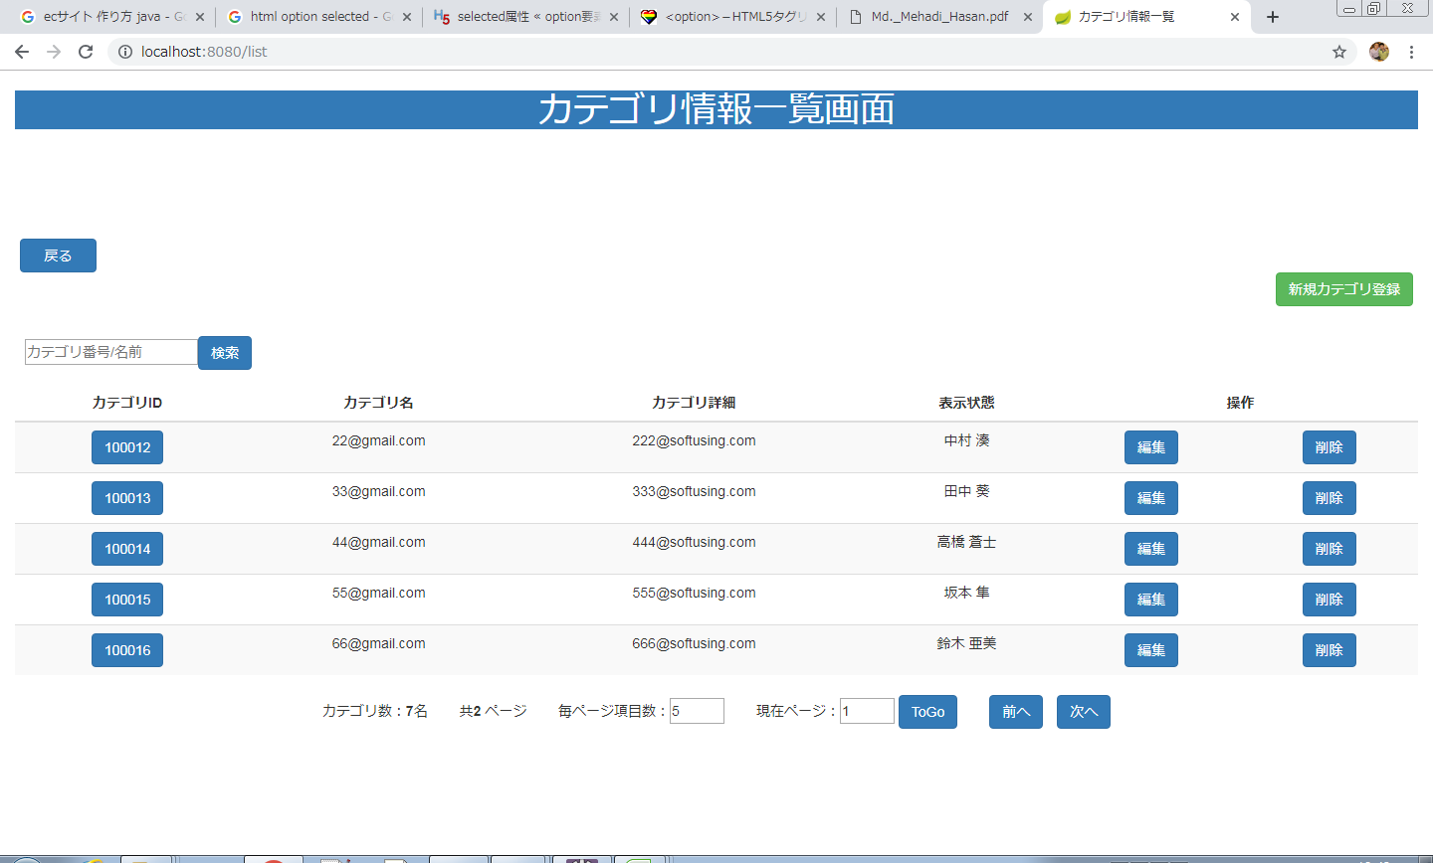
画面レイアウト
【レイアウト】 |  |  |  |  |  |  |  |  |  |  | 【説明】
 |  |  |  |  |  |  |  |  |  |  | ＜表示＞
 |  |  |  |  |  |  |  |  |  |  | 1.初期表示
 |  |  |  |  |  |  |  |  |  |  |  | 商品基本情報を一覧にする。

⑪
⑫
 |  |  |  |  |  |  |  |  |  |  | 2.説明
 |  |  |  |  |  |  |  |  |  |  |  | ①検索：ボタン
 |  |  |  |  |  |  |  |  |  |  |  | ②を入力し、検索ボタンをを押したら
1
 |  |  |  |  |  |  |  |  |  |  |  | カテゴリ名で検索できます。
②
①
 |  |  |  |  |  |  |  |  |  |  |  | ②検索条件：テキストボックス
 |  |  |  |  |  |  |  |  |  |  |  | カテゴリ名を入力し、①をを押したら検索ができます。

④
⑤
③
 |  |  |  |  |  |  |  |  |  |  |  | ③詳細画面：カテゴリIDリンク
 |  |  |  |  |  |  |  |  |  |  |  | カテゴリIDリンクを押したらカテゴリ情報詳細画面
 |  |  |  |  |  |  |  |  |  |  |  | に遷移する。

 |  |  |  |  |  |  |  |  |  |  |  | ④編集：ボタン
 |  |  |  |  |  |  |  |  |  |  |  | 編集ボタンを押したらカテゴリ情報変更画面
 |  |  |  |  |  |  |  |  |  |  |  | に遷移する。

⑥
⑦
⑧
⑨
⑩
 |  |  |  |  |  |  |  |  |  |  |  | ⑤削除：ボタン
 |  |  |  |  |  |  |  |  |  |  |  | 削除確認出てくる

 |  |  |  |  |  |  |  |  |  |  |  | ⑥毎ページ項目数：テキストボックス
 |  |  |  |  |  |  |  |  |  |  |  | 毎ページ項目数を変更できます。

 |  |  |  |  |  |  |  |  |  |  |  | ⑦現在ページ：テキストボックス
 |  |  |  |  |  |  |  |  |  |  |  | 現在ページを表示する。入力可。

 |  |  |  |  |  |  |  |  |  |  |  | ⑧ToGo：ボタン
 |  |  |  |  |  |  |  |  |  |  |  | ToGoを押したら⑦に入力したのページに遷移する。

⑬
⑭
 |  |  |  |  |  |  |  |  |  |  |  | ⑨前へ：ボタン
 |  |  |  |  |  |  |  |  |  |  |  | 前のページに遷移する。

 |  |  |  |  |  |  |  |  |  |  |  | ➉次へ：ボタン
 |  |  |  |  |  |  |  |  |  |  |  | 次のページに遷移する。

 |  |  |  |  |  |  |  |  |  |  |  | ⑪戻る：ボタン
 |  |  |  |  |  |  |  |  |  |  |  | 戻るを押したらメニューに遷移する。

 |  |  |  |  |  |  |  |  |  |  |  | ⑫新規カテゴリ登録
 |  |  |  |  |  |  |  |  |  |  |  | 新規カテゴリ画面に遷移する。

 |  |  |  |  |  |  |  |  |  |  |  | ⑬oｋ：ボタン
 |  |  |  |  |  |  |  |  |  |  |  | 選択された行削除する

 |  |  |  |  |  |  |  |  |  |  |  | ⑭キャンセル：ボタン
 |  |  |  |  |  |  |  |  |  |  |  | カテゴリ一覧に戻る
 |  |  |  |  |  |  |  |  |  |  | ＜件数＞

項目定義
項目属性 |  |  |  |  |  |  |  |  |  |  | バリデーション |  |  |  |  |  | データベース項目 (*ロジックor詳細設計)
No | グループ タイプ | グループ名 (論理名) | コンポーネント名 | HTMLタイプ | I/O | 型 | 長さ | フォーマット ／スタイル | タブ オーダー | 表示条件 | 必須 | 桁 | 型 | 範囲 | 関連 | 参照 | テーブル | カラム
1 | Form | 検索フォーム | 検索内容 | テキストフィールド | IN | 文字列 | - |  | 1 | 常に表示
2 | Form | 検索フォーム | 検索ボタン | ボタン | IN |  | - |  | 2 | 常に表示
3 | Table | 詳細画面テーブル | 詳細画面 | リンク | IN |  | - |  | 3 | 常に表示
4 | Table | 詳細画面テーブル | 編集 | ボタン | IN |  | - |  | 4 | 常に表示
5 | Form | 削除フォーム | 削除 | ボタン | IN |  | - |  | 5 | 常に表示
6 | Form | ページフォーム | 毎ページ項目数 | テキストフィールド | IN | 文字列 | - |  | 6 | 常に表示
7 | Form | ページフォーム | 現在ページ | テキストフィールド | IN | 文字列 | - |  | 7 | 常に表示
8 | Form | ページフォーム | ToGo | ボタン | IN |  | - |  | 8 | 常に表示
9 | Form | ページフォーム | 前へ | ボタン | IN |  | - |  | 9 | 常に表示
10 | Form | ページフォーム | 次へ | ボタン | IN |  | - |  | 10 | 常に表示

バリデーション

アクション

カテゴリ情報詳細画面
画面ID |  |  |  | 画面名 |  |  |  |  | 概要（業務目的）
categoryDetail |  |  |  | カテゴリ情報詳細画面 |  |  |  |  | カテゴリ情報詳細画面を表示、編集不可。

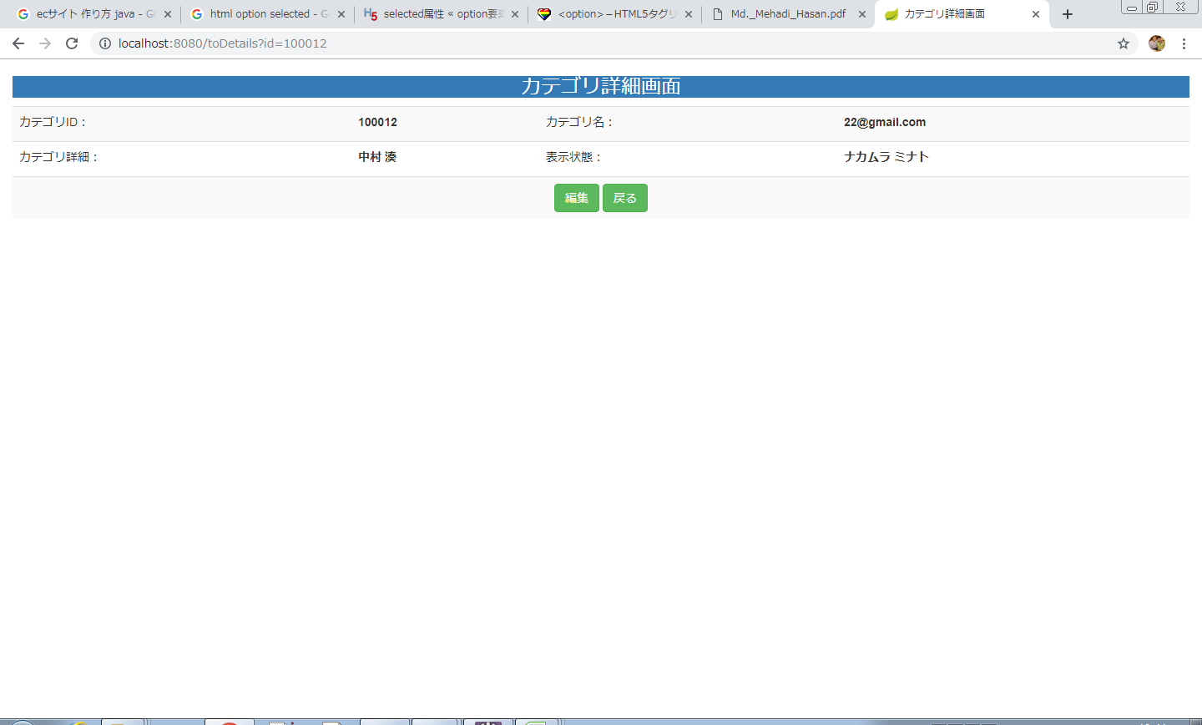
画面レイアウト
【レイアウト】 |  |  |  |  |  |  |  |  |  |  | 【説明】
 |  |  |  |  |  |  |  |  |  |  | ＜表示＞
①
 |  |  |  |  |  |  |  |  |  |  | 1.初期表示
 |  |  |  |  |  |  |  |  |  |  |  | カテゴリ情報一覧画面でクリックした商品番号に該当する
 |  |  |  |  |  |  |  |  |  |  |  | カテゴリ情報をDBから取得し、表示する。

③
②
 |  |  |  |  |  |  |  |  |  |  | 2.説明
 |  |  |  |  |  |  |  |  |  |  |  | ①カテゴリ情報詳細画面
 |  |  |  |  |  |  |  |  |  |  |  | カテゴリ情報詳細画面を表示する。

 |  |  |  |  |  |  |  |  |  |  |  | ②編集ボタン
 |  |  |  |  |  |  |  |  |  |  |  | 「編集」ボタンを押すと、カテゴリ情報変更画面に遷移する。

 |  |  |  |  |  |  |  |  |  |  |  | ③戻るボタン
 |  |  |  |  |  |  |  |  |  |  |  | 「戻る」ボタンを押すと、カテゴリ情報一覧画面に遷移する。

 |  |  |  |  |  |  |  |  |  |  | ＜件数＞

項目定義
項目属性 |  |  |  |  |  |  |  |  |  |  | バリデーション |  |  |  |  |  | データベース項目 (*ロジックor詳細設計)
No | グループ タイプ | グループ名 (論理名) | コンポーネント名 | HTMLタイプ | I/O | 型 | 長さ | フォーマット ／スタイル | タブ オーダー | 表示条件 | 必須 | 桁 | 型 | 範囲 | 関連 | 参照 | テーブル | カラム
1 | Form | 操作フォーム | 編集 | ボタン | IN |  | - |  | 1 | 常に表示
2 | Form | 操作フォーム | 戻る | ボタン | IN |  | - |  | 2 | 常に表示
バリデーション

アクション
No | アクション名 | 機能概要
1 | toUpdate | 「編集」②ボタンを押すと、カテゴリ基本情報を取得し、カテゴリ情報変更画面に遷移する。
2 | list | 「戻る」③ボタンを押すと、カテゴリ情報一覧画面に遷移する。

カテゴリ情報変更画面
画面ID |  |  |  | 画面名 |  |  |  |  | 概要（業務目的）
updateCategory |  |  |  | カテゴリ情報変更画面 |  |  |  |  | カテゴリ情報を変更、編集可。

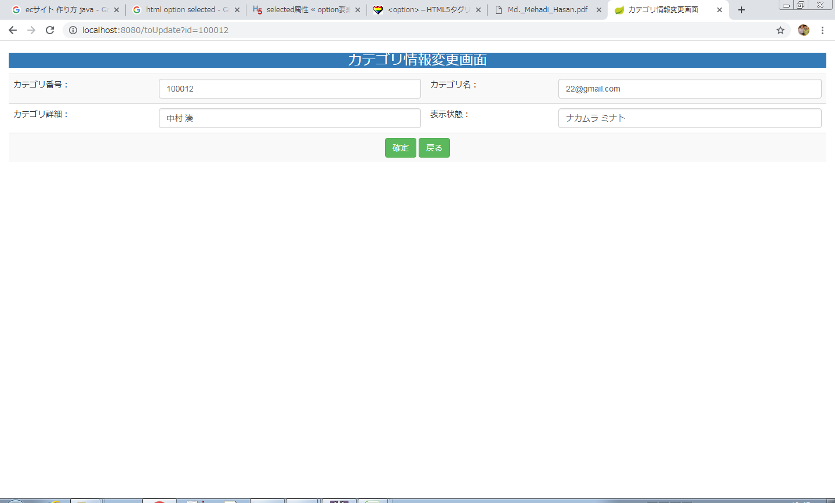
画面レイアウト
【レイアウト】 |  |  |  |  |  |  |  |  |  |  | 【説明】
 |  |  |  |  |  |  |  |  |  |  | ＜表示＞
 |  |  |  |  |  |  |  |  |  |  | 1.初期表示
 |  |  |  |  |  |  |  |  |  |  |  | カテゴリ基本情報現状を表示する。
③
①
④
 |  |  |  |  |  |  |  |  |  |  | 2.説明
 |  |  |  |  |  |  |  |  |  |  |  | ①-④商品情報
②
⑤
⑥
 |  |  |  |  |  |  |  |  |  |  |  | ⑤確定：ボタン
 |  |  |  |  |  |  |  |  |  |  |  | ①-④基本情報の変更内容を入力後、「確定」⑤押下により
 |  |  |  |  |  |  |  |  |  |  |  | 基本情報変更処理を行い、カテゴリ情報一覧画面に遷移
 |  |  |  |  |  |  |  |  |  |  |  | する。

 |  |  |  |  |  |  |  |  |  |  |  | ⑫戻る：ボタン
 |  |  |  |  |  |  |  |  |  |  |  | 「戻る」押すと、カテゴリ情報一覧画面に遷移する。

 |  |  |  |  |  |  |  |  |  |  | ＜件数＞

項目定義
項目属性 |  |  |  |  |  |  |  |  |  |  | バリデーション |  |  |  |  |  | データベース項目 (*ロジックor詳細設計)
No | グループ タイプ | グループ名 (論理名) | コンポーネント名 | HTMLタイプ | I/O | 型 | 長さ | フォーマット ／スタイル | タブ オーダー | 表示条件 | 必須 | 桁 | 型 | 範囲 | 関連 | 参照 | テーブル | カラム
1 | Form | 情報変更フォーム | カテゴリ名 | テキストフィールド | IN | 文字列 |  |  | 1 | 常に表示
2 | Form | 情報変更フォーム | カテゴリ詳細 | テキストフィールド | IN | 文字列 |  |  | 2 | 常に表示

バリデーション

アクション
No | アクション名 | 機能概要
1 | update | 「確定」⑪ボタンを押すと、商品基本情報を更新し、商品基本情報一覧画面に遷移する。
2 | list | 「戻る」⑫ボタンを押すと、商品基本情報画面に遷移する。

会員基本情報新規画面
画面ID |  |  |  | 画面名 |  |  |  |  | 概要（業務目的）
addCategory |  |  |  | カテゴリ情報新規画面 |  |  |  |  | カテゴリ情報を新規、編集可。

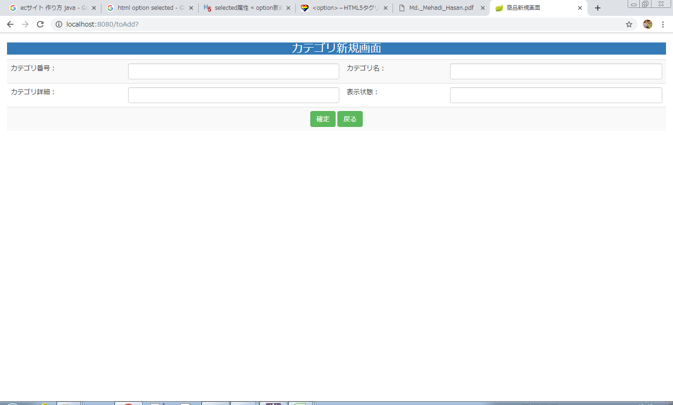
画面レイアウト
【レイアウト】 |  |  |  |  |  |  |  |  |  |  | 【説明】
 |  |  |  |  |  |  |  |  |  |  | ＜表示＞
 |  |  |  |  |  |  |  |  |  |  | 1.初期表示
 |  |  |  |  |  |  |  |  |  |  |  | 空白を表示する。

①
②
③
④
 |  |  |  |  |  |  |  |  |  |  | 2.説明
 |  |  |  |  |  |  |  |  |  |  |  | ①-④カテゴリ情報入力テキストフィールド

⑤
⑥
 |  |  |  |  |  |  |  |  |  |  |  | ⑤確定：ボタン
 |  |  |  |  |  |  |  |  |  |  |  | ①-④基本情報の新規内容を入力後、「確定」⑪押下により
 |  |  |  |  |  |  |  |  |  |  |  | 基本情報新規処理を行い、カテゴリ情報一覧画面に遷移
 |  |  |  |  |  |  |  |  |  |  |  | する。

 |  |  |  |  |  |  |  |  |  |  |  | ⑫戻る：ボタン
 |  |  |  |  |  |  |  |  |  |  |  | 「戻る」⑫押すと、カテゴリ情報一覧画面に遷移する。

 |  |  |  |  |  |  |  |  |  |  | ＜件数＞

項目定義
項目属性 |  |  |  |  |  |  |  |  |  |  | バリデーション |  |  |  |  |  | データベース項目 (*ロジックor詳細設計)
No | グループ タイプ | グループ名 (論理名) | コンポーネント名 | HTMLタイプ | I/O | 型 | 長さ | フォーマット ／スタイル | タブ オーダー | 表示条件 | 必須 | 桁 | 型 | 範囲 | 関連 | 参照 | テーブル | カラム

バリデーション

アクション
No | アクション名 | 機能概要
1 | update | 「確定」⑪ボタンを押すと、商品情報を作成し、商品基本情報一覧画面に遷移する。
2 | list | 「戻る」⑫ボタンを押すと、商品基本情報画面に遷移する。

